Gràfics
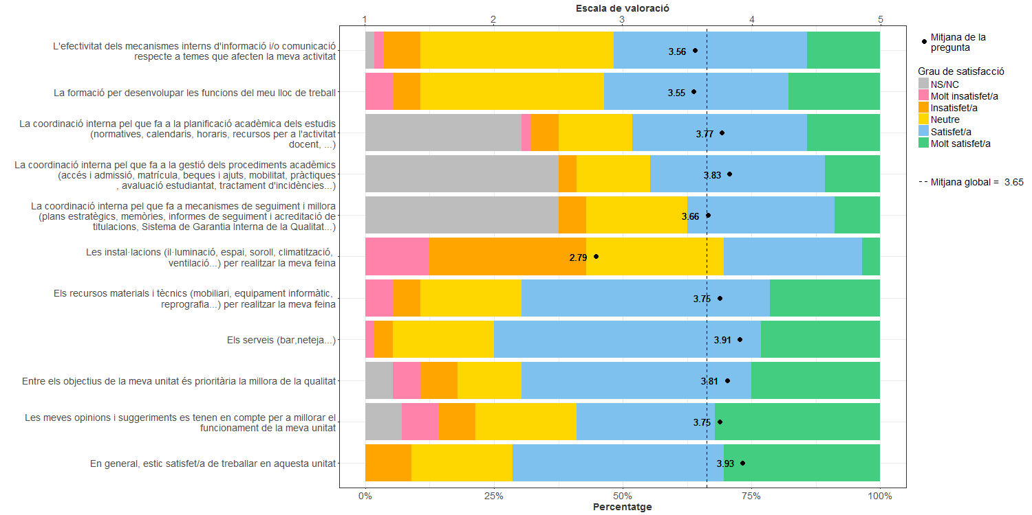
Enquesta de satisfacció del PAS de l'Escola d'Enginyeria de Barcelona Est

Indica el teu grau de satisfacció amb:

